(양식4) 실습장비 활용계획서
‣ 양식4 |  |  | 한이음 ICT멘토링 프로젝트 |  | 접수번호
5만원 이상 실습장비 활용 계획서

NO | 장비명 | 장비사진 |  | 신청장비 필요성 및 활용계획
1 | 인텔 에디슨 브레이크아웃보드 키트 (Intel® Edison Breakout Kit) | 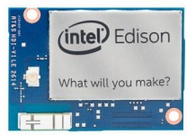 |  | 마우스제작에 사용되는 보드 version.1 블루투스와 WiFi가 내장이라 따로 통신센서를 부착하지 않아도 된다. 실제 개발에 사용될 예정(연습용이 아니다)

2 | Genuino 101(Arduino 101)+USB(AM/BM) 케이블 | 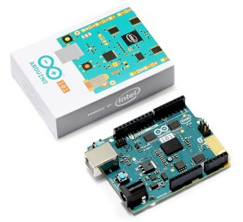 |  | 마우스제작에 사용되는 연습용 보드 마이크로 혹은 나노 보드로 실제 제작하기 전에 연습용으로 사용이 될 보드 실제 납땜 혹은 센서 연동시 보드가 고장나는 경우가 많아 연습용으로 사용

3 | [정품] 아두이노 나노 보드 (Arduino Nano 3.2) | 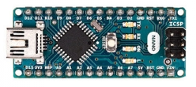 |  | 모터와 부착되어 밴드를 자동으로 감기위해 사용되어 지는 보드

4 | [신도리코] DP200 3D 프린터 PLA 리필카트리지 (색상:화이트) | 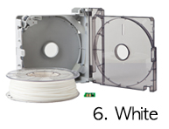 |  | 3D 프린터 리필 PLA 3D 프린터를 이용하여 출력하기 위한 PLA PLA만 따로 준비해가면 3D 프린터는 무료로 사용할 수 있다. 화이트 색상

5 | [정품] 아두이노 마이크로 Arduino Micro |  |  | 마우스제작에 사용되는 보드 version.2 아두이노 마이크로는 레오나르도 타입으로 HID가 내장이라 에디슨과 달리 따로 디바이스 드라이버를 제작하지 않아도 되는 편리함이 있다.

6 | 스마트폰, 패드 통신전용 인터페이스 보드(FBDx5xHID) | 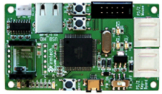 |  | 위 6번의 FB155BC_HID를 테스트 및 설정하기 위한 Interface 보드, 보드내 PS2, USB 방식의 입력단자가 있고, 출력 단자로 블루투스 모듈이 내장되 있으며, PS2 -> HID or USB -> HID를 가능하게 해준다.

7 | NERO-Bluetooth module(RN-42) | 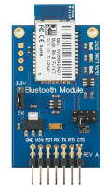 |  | HID Profile을 블루투스로 전송할 수 있는 BT Module

8

9

10

